راهنما

لینک به نرم افزار

راهنمای نشانگر رنگی تغذیه ای

نرم افزار تعيين گروه رنگي برای گروههاي مواد غذایي
بخش اول

نام ماده غذایی |  | نام ماده غذایی را در سلول مربوطه وارد می کنیم مثلا شیر کم چرب یاآب میوه یا کیک
نوع ماده غذایی | جامد | با انتخاب سلول و بازشدن لیست (combo box)از سلول مربوطه (مثلث گوشه پایین دست چپ ) جامد یا مایع بودن ماده غذایی را انتخاب می کنیم
اندازه سهم |  | مقدارسهم ماده غذایی را وارد می کنیم
معیارسهم(مثل:یک لیوان، یک برش،...عدد) |  | معیارسهم ماده غذایی را وارد می کنیم مانند هرلیوان،هر...عدد،هر...قاشق،هر...برش و...
انرژی در100 |  | انرزی محاسبه شده برحسب کیلو کالری در100 گرم یا 100 میلی لیتر ماده غذایی راوارد می کنیم مثلا برای شیر کم چرب 90 کیلو کالری
مقدارقند |  | مقدارقند برحسب گرم در100 گرم یادر100 میلی لیتر ماده غذایی را وارد میکنیم
مقدارچربی |  | مقدارچربی برحسب گرم در100 گرم یادر100 میلی لیتر ماده غذایی را وارد میکنیم
مقدارسدیم (میلی گرم)در100میلی لیتر |  | مقدارسدیم برحسب میلی گرم در100 گرم یادر100 میلی لیتر ماده غذایی را وارد میکنیم
اسید چرب ترانس |  | مقداراسید چرب ترانس برحسب گرم در100 گرم یادر100 میلی لیتر ماده غذایی را وارد میکنیم
شماره پروانه بهداشتی ساخت |  | شماره مربوطه را وارد می کنیم
 |  | 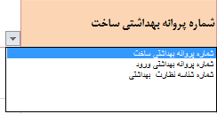 با انتخاب سلول و بازشدن لیست (combo box)ز سلول مربوطه (مثلث گوشه پایین دست چپ )نوع پروانه بهداشتی غذایی را انتخاب می کنیم

بخش دوم

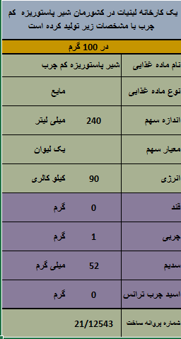
نام ماده غذایی
نوع ماده غذایی | جامد
اندازه سهم
معیارسهم(مثل:یک لیوان، یک برش،...عدد)
انرژی در100
مقدارقند
مقدارچربی
مقدارسدیم (میلی گرم)در100میلی لیتر
اسید چرب ترانس
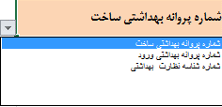

نرم افزار

نرم افزار نشانگر


لینک به راهنما

نرم افزار تعيين گروه رنگي برای گروههاي مواد غذایي

نام ماده غذایی
نوع ماده غذایی
اندازه سهم

معیارسهم(مثل:یک لیوان، یک برش،...عدد)
انرژی در100
مقدارقند
مقدارچربی
مقدارنمک
اندک
اسید چرب ترانس |  | شماره پروانه بهداشتی ساخت |  | 1
متوسط
زیاد
شماره پروانه بهداشتی ساخت |  | 0 | 0

 | تهیه شده درمعاونت غذاوداروی دانشگاه علوم پزشکی تبریز

تبدیل نمک به سدیم و بالعکس
مقدار سدیم به میلی گرم در باکس آبی رنگ وارد کنیم نتیجه در باکس سبز رنگ خواهد بود
نتیجه
فرمول تبدیل سدیم به نمک
 |  | 0

مقدار نمک به گرم در باکس زردرنگ وارد کرده نتیجه در باکس قهوه ای رنگ خواهد بود
نتیجه
فرمول تبدیل نمک به سدیم
 |  | 0

مقدار کربوهیدرات در100 گرم در باکس آبی رنگ وارد کنید

مقدار پروتئین در100 گرم در باکس زرد رنگ رنگ وارد کنید
محاسبه انرژی در 100 گرم ماده غذایی
مقدار جربی در100 گرم در باکس نارنجی رنگ نارنجی رنگ وارد کنید
نتیجه
نتیجه مقدار انرژی در 100 گرم ماده غذایی
 | 0

